Obsah
 |  | PLATNOST
Ceník výrobků |  | 2020-06-01

 |  |  | -4398200%
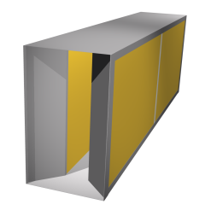 | Buňkové tlumiče hluku typ G, GE, GH

 | Buňkové tlumiče hluku jsou určeny pro instalaci do potrubí, nebo stavebně připravených kanálů, pro tlumení hluku ventilátorů, VZT jednotek a jiných strojních zařízení. | List č. 3

 | Kulisové tlumiče hluku typ GKK, GKD, GKDH

 | Buňkové tlumiče hluku jsou určeny pro instalaci do potrubí, nebo stavebně připravených kanálů, pro tlumení hluku ventilátorů, VZT jednotek a jiných strojních zařízení. | List č. 4

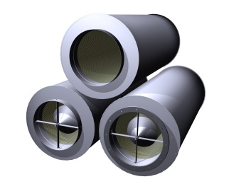 | Kruhové tlumiče hluku typ GD, GDE

 | Kruhové tlumiče hluku jsou určené pro instalaci do kruhového potrubí pro tlumení hluku šířeného zejména z axiálních ventilátorů. | List č. 13

 | Tlumiče výfuku typ GV

 | Tlumiče jsou učeny pro tlumení hluku výfuku spalovacích motorů (záložních zdrojů, kogeneračních jednotek apod.). Vyráběny jsou ve variantách pro různa paliva. | List č. 19

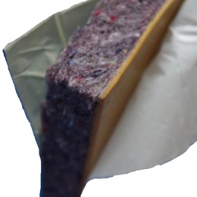 | Akustické materiály

 | Vybrané akustické materiály zvyšující neprůzvučnost tenkých konstrukcí, pohltivost nebo izolující od nežádoucích vibrací. | List č. 20

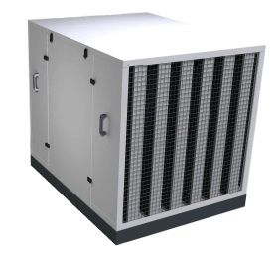 | Akustické kryty typ GAKE, GAK1, GAK2, GAKV

 | Lehké akustické kryty určené pro tlumení hluku tepelných čerpadel, venkovních chladicích jednotek a jiných zdrojů hluku s vlastním přívodem vzduchu. | List č. 21

 | Protihluková digestoř typ GPHD

 | Digestoř je akustický absorbér určený pro tlumení hluku na pracovištích. Instaluje se do blízkosti zdroje, kde svojí přítomností omezuje šíření hluku na další pracoviště. | List č. 22

 | Přeslechové tlumiče typ GKP

 | Přeslechové tlumiče jsou tlumiče hluku, určené pro omezení přeslechu z jedné místnosti do druhé. Tyto tlumiče nejsou vhodné pro tlumení hluku točivých strojů. | List č. 23

Protihlukové digestoře GPHD
 |  |  |  |  | zadejte váš rabat
Ceník protihlukových digestoří GPHD |  |  |  |  | 0%

 |  |  |  |  | 1.06 | 1.00
Standardní rozměr - průmyslové provedení |  |  |  |  | ITS150-01
Rám digestoře je vyroben z pozinkovaného, nebo nerezového plechu, výplň z minerální plsti kryté netkanou kašírovanou textílií.
GPHD 1500x1500x500 | Šířka | Hloubka | Výška | Základní cena | Vaše cena
provedení ZN | 1,500 mm | 1,500 mm | 500 mm | 29,375 Kč | 29,375 Kč
provedení ZN lakované RAL |  |  |  | 32,985 Kč | 32,985 Kč
provedení NEREZ 1.4301 |  |  |  | 55,685 Kč | 55,685 Kč
provedení NEREZ 1.4404 |  |  |  | 63,645 Kč | 63,645 Kč

Zmenšený rozměr - interiérové provedení |  |  |  |  | ITS150-01
Rám digestoře je vyroben z pozinkovaného, nebo nerezového plechu, výplň z minerální plsti kryté netkanou kašírovanou textílií.
GPHD 1200x1200x250 | Šířka | Hloubka | Výška | Základní cena | Vaše cena
provedení ZN | 1,200 mm | 1,200 mm | 250 mm | 25,770 Kč | 25,770 Kč
provedení ZN lakované RAL |  |  |  | 28,950 Kč | 28,950 Kč
provedení NEREZ 1.4301 |  |  |  | 47,095 Kč | 47,095 Kč
provedení NEREZ 1.4404 |  |  |  | 53,035 Kč | 53,035 Kč

Provedení:
provedení ZN | vyrobeno z pozinkovaného plechu bez další povrchové úpravy
provedení ZN lakované RAL | vyrobeno z pozinkovaného plechu, lakovaného ve standardní barvě RAL
provedení NEREZ 1.4301 | vyrobeno ze základní potravinové nerezi bez další povrchové úpravy
provedení NEREZ 1.4404 | vyrobeno z chemického nerezu bez další povrchové úpravy
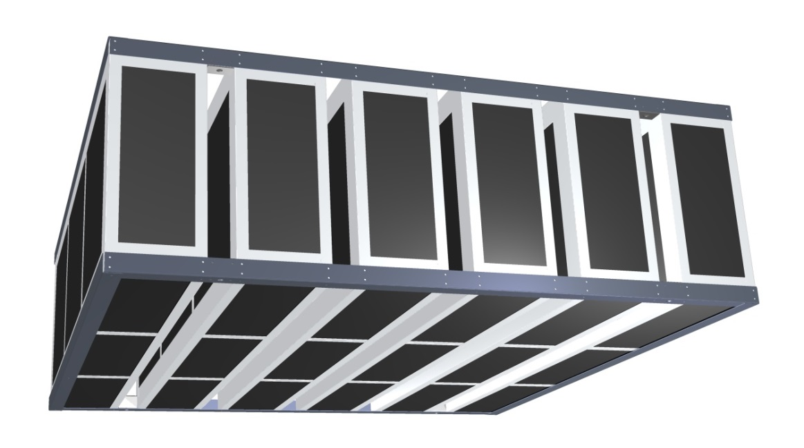

Uvedené ceny jsou v Kč bez DPH.
Cena je stanovena bez dopravy a montáže, EXW Uhlířské Janovice (Incoterms 2000).
V případě potřeby je možné dodat digestoř atypických rozměrů, podle potřeb dané instalace.
Ceny za atypické rozměry, odstíny barev, nebo kombinace barev budou stanoveny individuálně.
Společnost Greif-akustika, s.r.o. si vyhrazuje právo na změnu ceníku bez udání důvodu.
Informujte se u nás na Vaše rabatové podmínky !

Přeslechové tlumiče GKP
 |  |  |  | zadejte váš rabat
Přeslechové tlumičů hluku |  |  |  | 0%

 |  |  |  | 1.00 | 1.00
Přeslechové tlumiče hluku - typ GKP |  |  |  | ITS140-01
Provedení z pozinkovaného plechu, výplně z minerální plsti kryté netkanou kašírovanou textílií.
Typ tlumiče - provedení bez přírub (.1) |  | Základní cena |  | Vaše cena
GKP 500x200x1000.1 |  | 5,690 Kč |  | 5,690 Kč
GKP 500x250x1000.1 |  | 5,900 Kč |  | 5,900 Kč
GKP 500x300x1000.1 |  | 6,140 Kč |  | 6,140 Kč
GKP 500x400x1000.1 |  | 6,680 Kč |  | 6,680 Kč
GKP 500x500x1000.1 |  | 7,180 Kč |  | 7,180 Kč
GKP 800x200x1000.1 |  | 8,285 Kč |  | 8,285 Kč
GKP 800x250x1000.1 |  | 8,490 Kč |  | 8,490 Kč
GKP 800x300x1000.1 |  | 8,750 Kč |  | 8,750 Kč
GKP 800x400x1000.1 |  | 9,360 Kč |  | 9,360 Kč
GKP 800x500x1000.1 |  | 9,930 Kč |  | 9,930 Kč
GKP 500x200x1500.1 |  | 8,125 Kč |  | 8,125 Kč
GKP 500x250x1500.1 |  | 8,425 Kč |  | 8,425 Kč
GKP 500x300x1500.1 |  | 8,765 Kč |  | 8,765 Kč
GKP 500x400x1500.1 |  | 9,545 Kč |  | 9,545 Kč
GKP 500x500x1500.1 |  | 10,255 Kč |  | 10,255 Kč
GKP 800x200x1500.1 |  | 11,815 Kč |  | 11,815 Kč
GKP 800x250x1500.1 |  | 12,100 Kč |  | 12,100 Kč
GKP 800x300x1500.1 |  | 12,460 Kč |  | 12,460 Kč
GKP 800x400x1500.1 |  | 13,330 Kč |  | 13,330 Kč
GKP 800x500x1500.1 |  | 14,125 Kč |  | 14,125 Kč

Příplatky za příruby - šířka tlumiče 500 mm |  |  |  | 25 | 100
Příruby jsou standardní VZT příruby šířky 30 mm (na vyžádání lze osadit příruby VZT 20 mm)
Výška tlumiče [mm] | 200 | 250 | 300 | 400 | 500
(.2) příruba na jedné straně tlumiče | 460 Kč | 480 Kč | 500 Kč | 540 Kč | 580 Kč
(.3) příruba na obou stranách tlumiče | 920 Kč | 960 Kč | 1,000 Kč | 1,080 Kč | 1,160 Kč

Příplatky za příruby - šířka tlumiče 800 mm |  |  |  | 25 | 100
Příruby jsou standardní VZT příruby šířky 30 mm (na vyžádání lze osadit příruby VZT 20 mm)
Výška tlumiče [mm] | 200 | 250 | 300 | 400 | 500
(.2) příruba na jedné straně tlumiče | 580 Kč | 600 Kč | 620 Kč | 660 Kč | 700 Kč
(.3) příruba na obou stranách tlumiče | 1,160 Kč | 1,200 Kč | 1,240 Kč | 1,320 Kč | 1,400 Kč
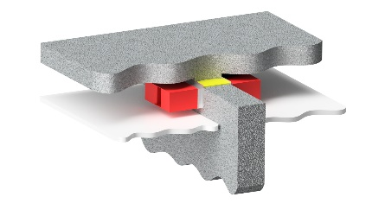

Uvedené ceny jsou v Kč bez DPH.
Cena je stanovena bez dopravy a montáže, EXW Uhlířské Janovice (Incoterms 2000).
Na vyžádání je možné tlumiče vyrobit v atypickém rozměrovém i materiálovém provedení.
Společnost Greif-akustika, s.r.o. si vyhrazuje právo na změnu ceníku bez udání důvodu.
Informujte se u nás na Vaše rabatové podmínky !

